2_Phan tich du lieu
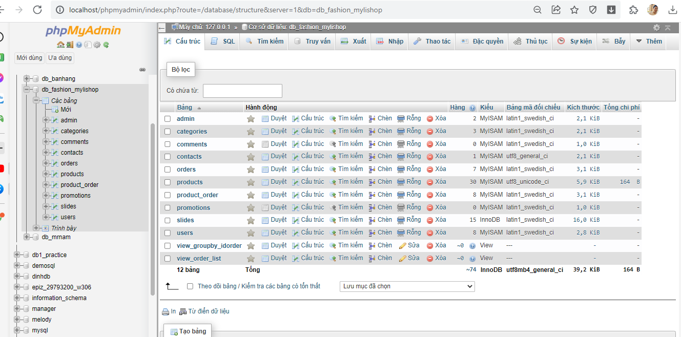
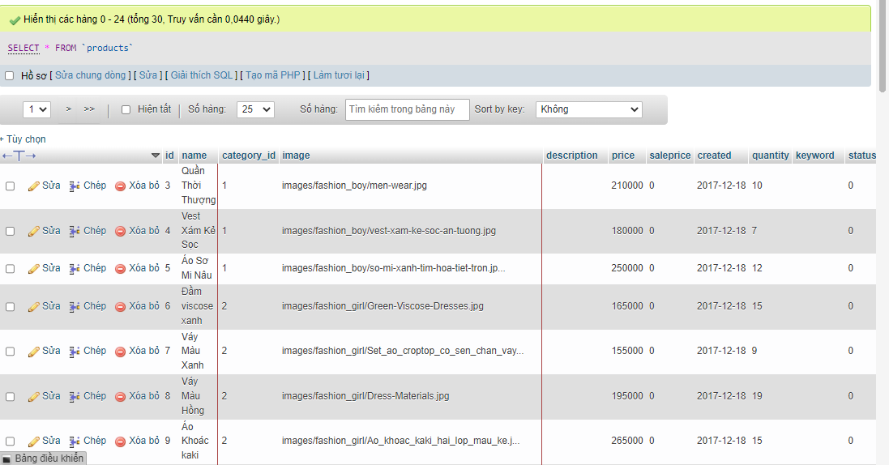
http://localhost/phpmyadmin/index.php?route=/database/structure&server=1&db=db_fashion_mylishop

3_Thiet ke
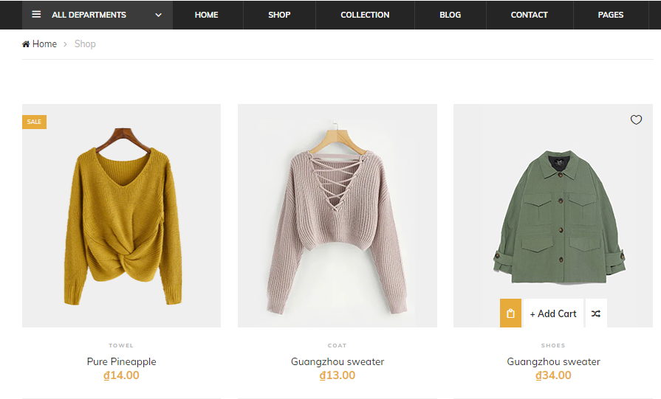
http://localhost/Bootcam/Template/shop.html

4_Coding_Hàm ket noi
1 | Mô hình làm việc Client - Server

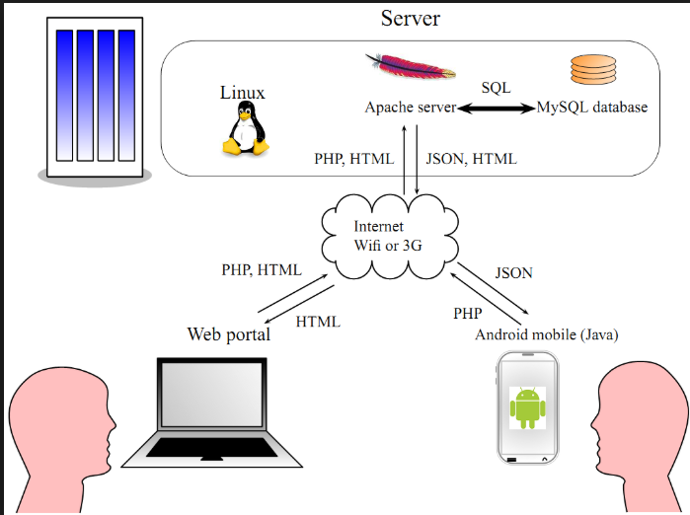

2 | Một số hàm sử dụng để tạo các trang web động

PHP MySQLi Functions() :

mysqli_connect function
mysqli_select_db function
mysqli_query function
mysqli_num_rows function
mysqli_fetch_array function
mysqli_close function
PHP Data Access Object PDO



 | mysqli_connect() |  |  | Hàm kết nối mysql trong PHP được sử dụng để kết nối với máy chủ cơ sở dữ liệu MySQL.

 | <? php;

 | $ db_handle = mysqli_connect ($ db_server_name, $ db_user_name, $ db_password);

 | ?>

 | Trong đó:

 | “$ Db_handle” là biến tài nguyên kết nối cơ sở dữ liệu.
 | “Mysqli_connect (…)” là hàm để kết nối cơ sở dữ liệu php
 | “$ Server_name” là tên hoặc địa chỉ IP của máy chủ lưu trữ máy chủ MySQL.
 | “$ User_name” là tên người dùng hợp lệ trong máy chủ MySQL.
 | “$ Password” là mật khẩu hợp lệ được liên kết với tên người dùng trong máy chủ MySQL.

 | Hàm MySQLi trong PHP - Hàm mysqli_select_db trong PHP

 | Hàm mysqli_select_db được sử dụng để chọn cơ sở dữ liệu.

 | Hàm này có cú pháp như sau:

 | <? php

 | mysqli_select_db ($ db_handle, $ database_name);

 | ?>

 | Trong đó,
 | “Mysqli_select_db (…)” là hàm lựa chọn cơ sở dữ liệu trả về true hoặc false
 | “$ Database_name” là tên của cơ sở dữ liệu

 | Hàm MySQLi trong PHP- Hàm mysqli_query trong PHP

 | Hàm mysqli_query được sử dụng để thực thi các truy vấn SQL .
 | Hàm có thể được sử dụng để thực thi các kiểu truy vấn sau đây;

 | Insert
 | Select
 | Update
 | delete

 | Hàm này có cú pháp sau.

 | <? php

 | mysqli_query ($ db_handle, $ query);

 | ?>

 | Trong đó,

 | “Mysqli_query (…)” là hàm thực thi các truy vấn SQL.
 | “$ Query” là truy vấn SQL được thực thi

 | Hàm mysqli_num_rows trong PHP

 | Hàm mysqli_num_rows được sử dụng để lấy số hàng được trả về từ một truy vấn chọn.

 | Nó có cú pháp sau.

 | <? php

 | mysqli_num_rows ($ result);

 | ?>

 | Trong đó,

 | “Mysqli_num_rows (…)” là hàm đếm hàng
 | “$ Result” là tập kết quả mysqli_query

 | Hàm mysqli_fetch_array trong PHP

 | Hàm mysqli_fetch_array được sử dụng để tìm nạp các mảng hàng từ tập kết quả truy vấn.

 | Nó có cú pháp sau.

 | <? php

 | mysqli_fetch_array ($ result);

 | ?>

 | Trong đó,

 | “Mysqli_fetch_array (…)” là hàm để tìm nạp các mảng hàng
 | “$ Result” là kết quả được trả về bởi hàm mysqli_query.

 | Hàm mysqli_close trong PHP

 | Hàm mysqli_close được sử dụng để đóng một kết nối cơ sở dữ liệu đang mở.

 | Nó có cú pháp sau.

 | <? php

 | mysqli_close ($ db_handle);

 | ?>

 | Trong đó,

 | “Mysqli_close (…)” là hàm PHP

EX 1 | Thuc hiện tạo file kết nối |  | connect.php

 |  | <?php
 |  | $host = "localhost";
 |  | $user = "root";
 |  | $password = "";
 |  | $database = "db_fashion_mylishop";

 |  | // Create connection
 |  | $conn = mysqli_connect($host, $user, $password, $database);
 |  | mysqli_set_charset($conn, 'UTF8');

 |  | // Check connection
 |  | if (!$conn) {
 |  | die("Connection failed: " . mysqli_connect_error());
 |  | }
 |  | // echo "Connected successfully"; |  |  | 3000
 |  | ?> |  |  | 1100

5_Trangchu
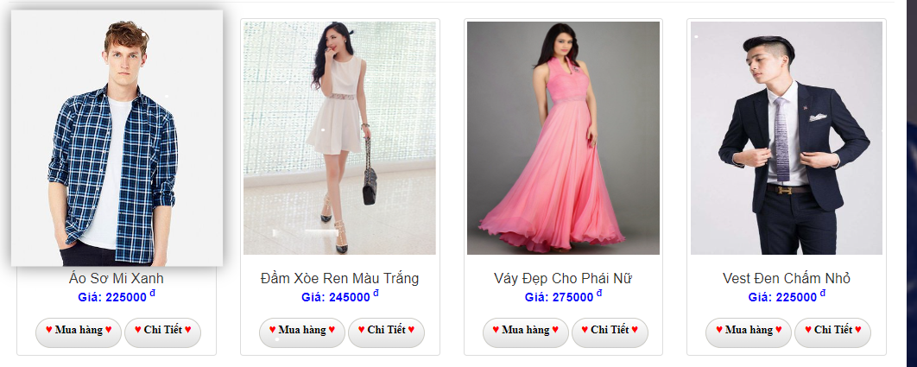

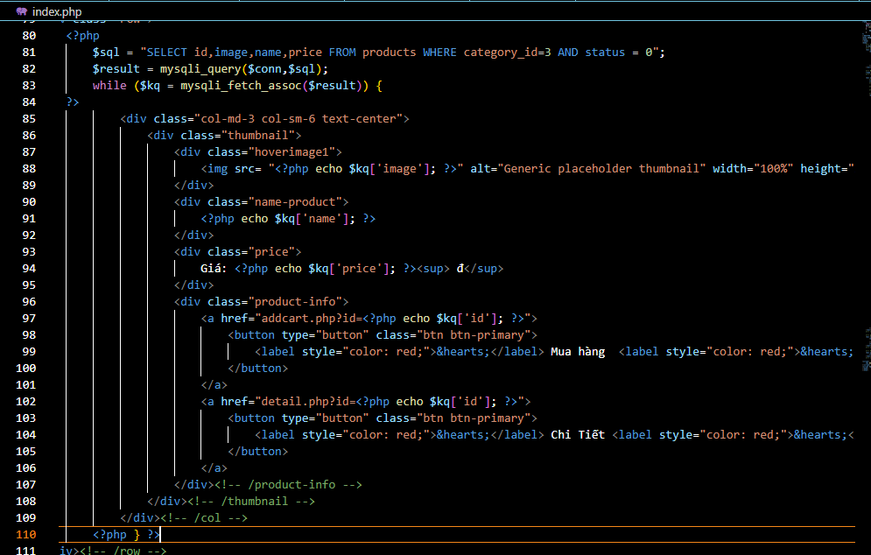

6_Trangchitiet
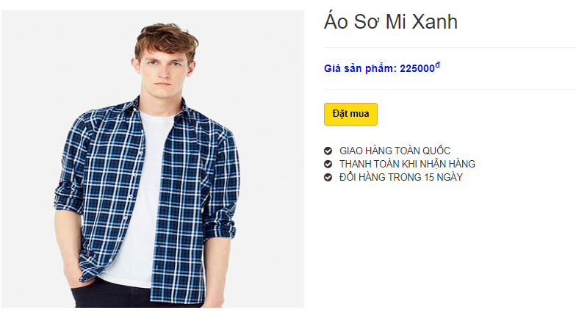

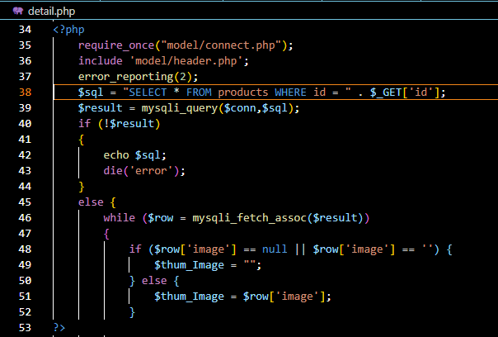

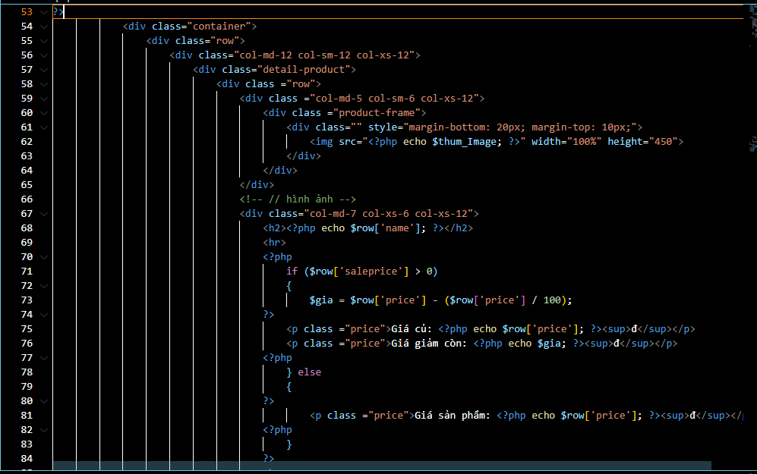

7_Trangdangky
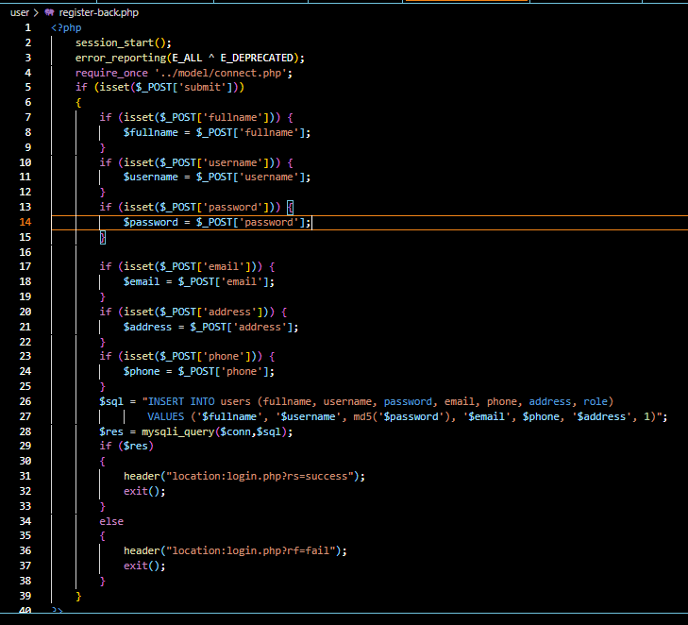
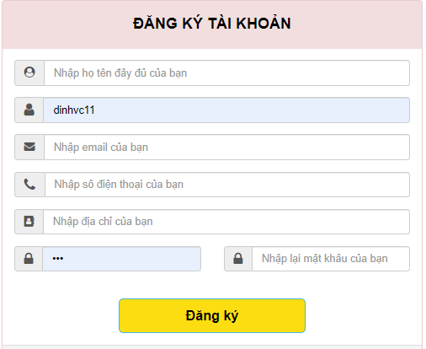

1 | Thiết kê | register.php

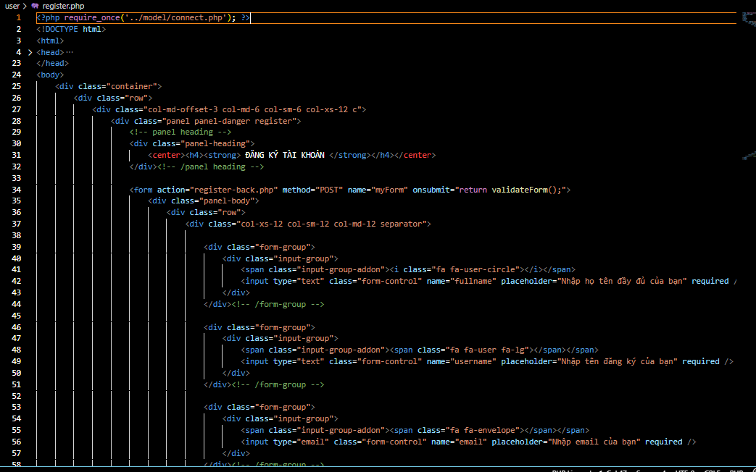

2 | Xử lý lưu du liệu | register-back.php

8_TrangdangnhapXuat
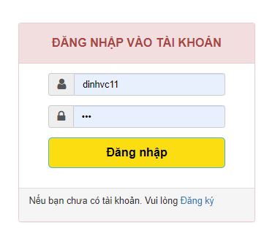

1 | Thiết kê | Login.php

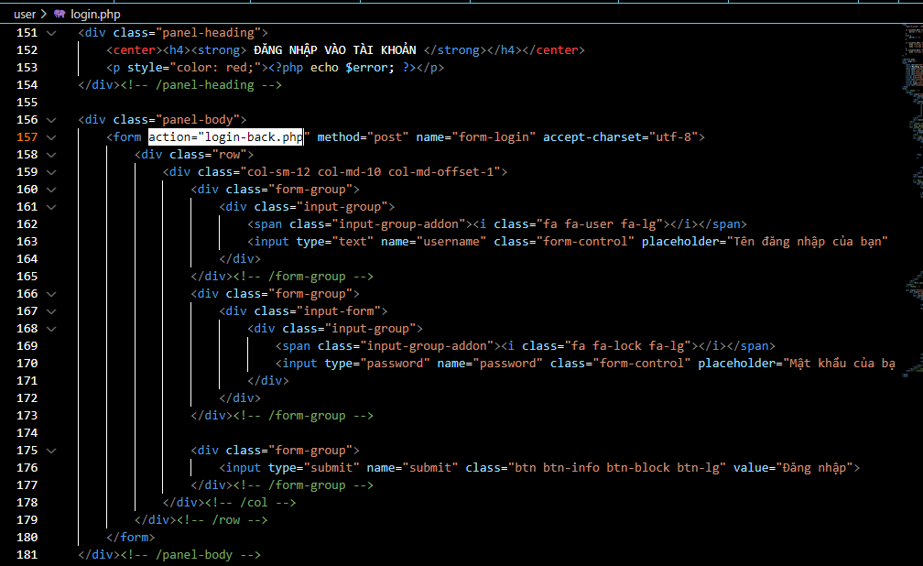

2 | Xứ lý | Login-back.php

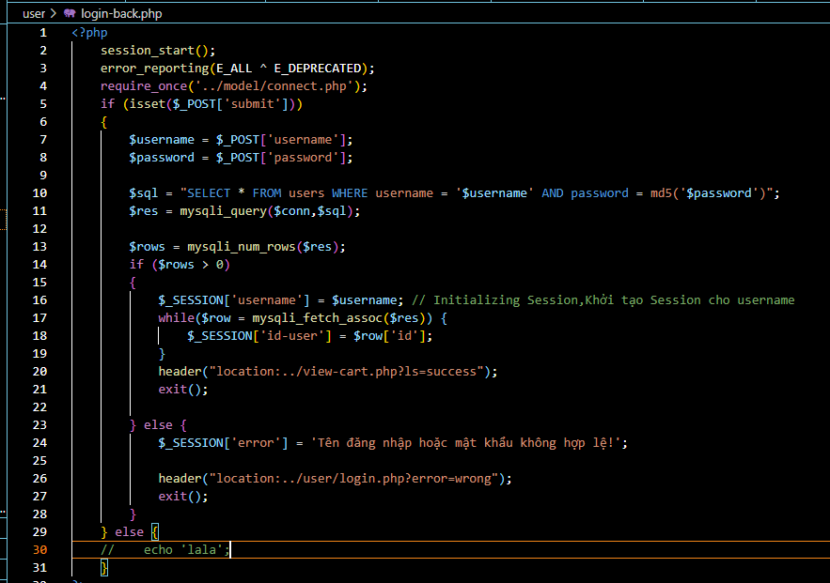

3 | Xứ lý Đăng xuất | logout.php

9_TimkiemSP
